Источники
 |  |  |  |  | Форма 0503117 с.3
3. Источники финансирования дефицита бюджета

Наименование показателя | Код строки | Код источника финансирования дефицита бюджета по бюджетной классификации | Утвержденные бюджетные назначения | Исполнено | Неисполненные назначения

1 | 2 | 3 | 4 | 5 | 6
Источники финансирования дефицита бюджета - всего | 500 | x | - | -6,318.29 | -
в том числе:
источники внутреннего финансирования бюджета | 520 | x | - | - | -
из них:
источники внешнего финансирования бюджета | 620 | x | - | - | -
из них:
Изменение остатков средств | 700 |  | - | -6,318.29 | -
Изменение остатков средств на счетах по учету средств бюджетов | 700 | 000 01 05 00 00 00 0000 000 | - | -6,318.29 | -
увеличение остатков средств, всего | 710 |  | -1,135,400.00 | -980,152.57 | X
Увеличение остатков средств бюджетов | 710 | 000 01 05 00 00 00 0000 500 | -1,135,400.00 | -980,152.57 | X
Увеличение прочих остатков средств бюджетов | 710 | 400 01 05 02 00 00 0000 500 | -1,135,400.00 | -980,152.57 | X
Увеличение прочих остатков денежных средств бюджетов | 710 | 400 01 05 02 01 00 0000 510 | -1,135,400.00 | -980,152.57 | X
Увеличение прочих остатков денежных средств бюджетов сельских поселений | 710 | 400 01 05 02 01 10 0000 510 | -1,135,400.00 | -980,152.57 | X
уменьшение остатков средств, всего | 720 |  | 1,135,400.00 | 973,834.28 | X
Уменьшение остатков средств бюджетов | 720 | 000 01 05 00 00 00 0000 600 | 1,135,400.00 | 973,834.28 | X
Уменьшение прочих остатков средств бюджетов | 720 | 400 01 05 02 00 00 0000 600 | 1,135,400.00 | 973,834.28 | X
Уменьшение прочих остатков денежных средств бюджетов | 720 | 400 01 05 02 01 00 0000 610 | 1,135,400.00 | 973,834.28 | X
Уменьшение прочих остатков денежных средств бюджетов сельских поселений | 720 | 400 01 05 02 01 10 0000 610 | 1,135,400.00 | 973,834.28 | X


Руководитель |  |  | Сариев Р.Ж
 | (подпись) |  | (расшифровка подписи)


Руководитель финансово- экономической службы |  |  | Искаков С. Т.
 | (подпись) |  | (расшифровка подписи)

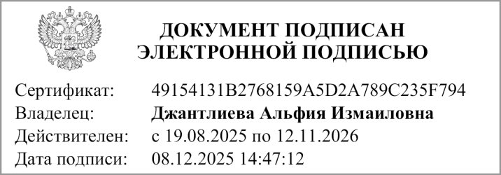
Главный бухгалтер |  |  | Кушкинбаева Г.Ж
 | (подпись) |  | (расшифровка подписи)

"01" декабря 2025 г.

Документ подписан электронной подписью. Дата представления 03.12.2025 Главный бухгалтер(Джантлиева Альфия Измаиловна, Сертификат: 49154131B2768159A5D2A789C235F794, Действителен: с 19.08.2025 по 12.11.2026), Руководитель централизованной бухгалтерии(Кузнецова Валентина Александровна, Сертификат: 12044F9E4746B362707CE2FFDA11A56A, Действителен: с 28.10.2025 по 21.01.2027), Руководитель финансово-экономической службы(Искаков Сагидулла Тулебаевич, Сертификат: 2BBA59D5032A1DD3BACD868C5239C6A4, Действителен: с 29.10.2025 по 22.01.2027), Руководитель(Искаков Сагидулла Тулебаевич, Сертификат: 2BBA59D5032A1DD3BACD868C5239C6A4, Действителен: с 29.10.2025 по 22.01.2027)

